Sheet1
 | Tên | Mô tả | Link | Hình ảnh | Link minh họa | Hình ảnh minh họa
1 | Thêm tính động cho table ở phẩn danh sách thành phần | Tạo ra một list danh sách các thành phần chung. Chọn những thành phần cho từng sản phẩm bằng nut select. | https://iskin.vn/san-pham/kem-mat-ong-manuka-18-skin-health-creme-40-ml/ |  | https://beauty.chanhtuoi.com/its-skin-power-10-powerful-genius-cream.html?fbclid=IwZXh0bgNhZW0CMTAAAR0fvI2maJMj_mC_Kik1pn6fAcNk6F_1XfAluTCFJdBFwwngZn1Aor1PZ9c_aem_ARoUhuZ1H3hEstOT59JzmY2Mh9uWQ5pmsmF4kwDemC59FJG7Vapfg-wDsinBd4jt0adQt-Y2oc923-HDn1V5EXnz | 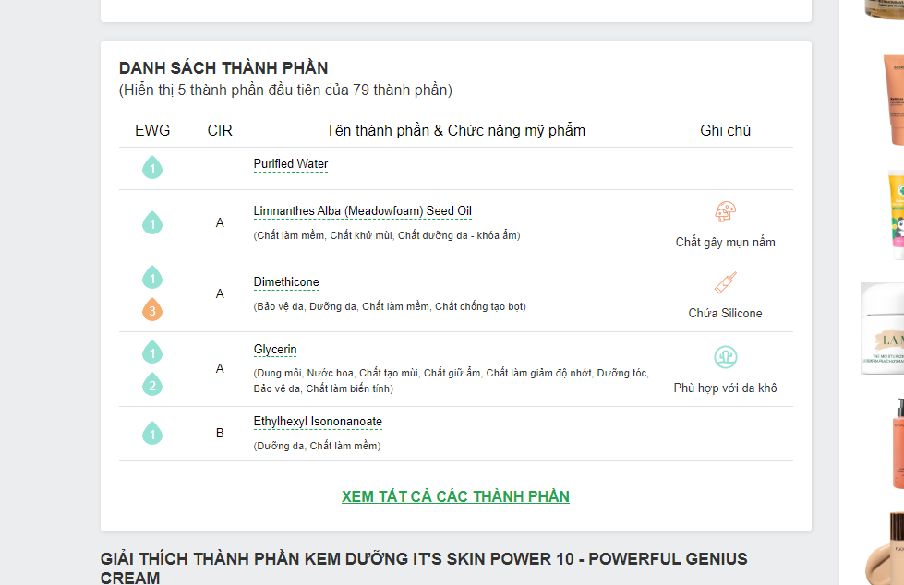

2 | Thêm tính năng động tác dụng vàn thành phần đáng chú ý | Có 3 mục chính (Chống lão hóa, phục hồi da, làm sáng da). Mỗi mục cho ra list danh sách thành phần. Chọn mỗi thành phần cho từng mục cho mỗi sản phẩm để hiện thị | https://iskin.vn/san-pham/kem-mat-ong-manuka-18-skin-health-creme-40-ml/ | 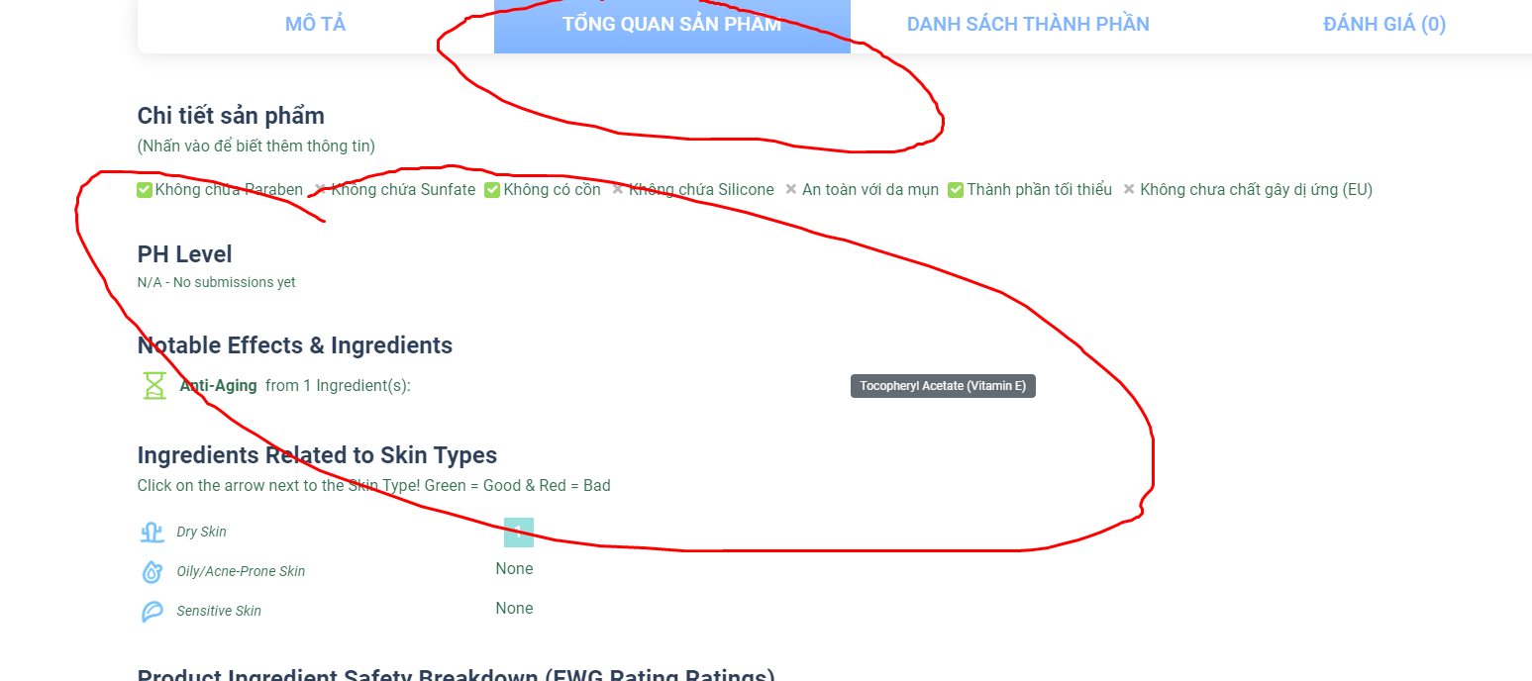 | https://beauty.chanhtuoi.com/its-skin-power-10-powerful-genius-cream.html?fbclid=IwZXh0bgNhZW0CMTAAAR0fvI2maJMj_mC_Kik1pn6fAcNk6F_1XfAluTCFJdBFwwngZn1Aor1PZ9c_aem_ARoUhuZ1H3hEstOT59JzmY2Mh9uWQ5pmsmF4kwDemC59FJG7Vapfg-wDsinBd4jt0adQt-Y2oc923-HDn1V5EXnz | 